Divers
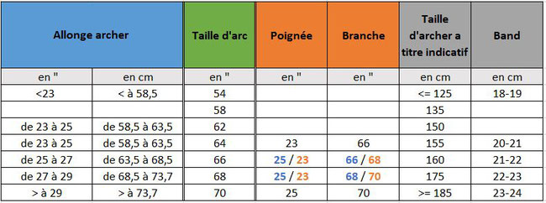
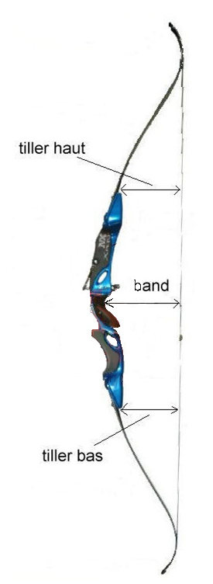

 |  |  |  |  |  | Tiller = Tiller Haut - Tiller Bas = entre 5 et 11 = 0.5
 |  |  |  |  |  | Exemple : | Tiller = 17,5 - 17 = 0,5 mm bon tiller

 |  |  |  |  |  | Hauteur de l'arc Band (en cm)
 |  |  |  |  |  | 64 pouces 19,5  23
 |  |  |  |  |  | 66 pouces 20  23,5
 |  |  |  |  |  | 68 pouces 21 à 24
 |  |  |  |  |  | 70 pouces 21,5 à 25,5
 |  |  |  |  |  | 71 pouces 23 à 25

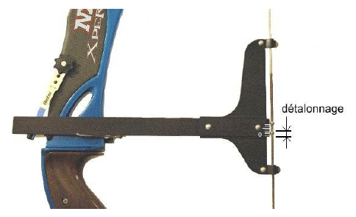

Poids d'arc | Nombre de brins (arc classique)
 | Dacron | 8150 | Fast Flight | S4 | BCY 450
20 - 25 livres | 8 | 10 | 12 | 7 | 10
25 - 35 livres | 10 | 12 | 14 | 8 | 12
35 - 45 libres | 12 | 14 | 16 | 9 | 14
45 - 55 livres | 14 | 16 | 18 | 10 | 16

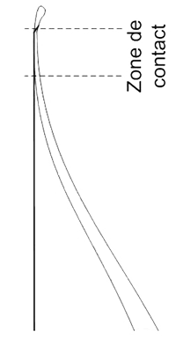
 |  |  |  |  |  | Le haut du nockset du bas doit être entre 4 et 6 mm

 | Une bonne longueur de corde dépend de la taille de l'arc.
 | Corde de longueur correcte.

 | La corde est tangente aux courbures de l'arc.

